Stakeholder - Kommunikation
Stakeholderanalyse + Kommunikationsstrategie
Wer kommt mit dem Projekt in Berührung? Wie steht er dazu? Wie kommuniziere ich mit wem, wie oft, warum?
 |  |  |  | Visualisierung aus: https://www.agile-master.de/stakeholderanalyse-projektmanagement/
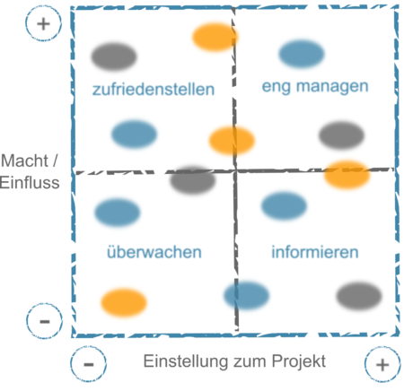
Name / Personengruppe | Einstellung zum Projekt | Macht / Einfluss | Interesse (farblich markiert)
Abteilungsvorstand | eher positiv | eher niedrig | hoch
Teamteilnehmer 1 | sehr positiv | sehr hoch | hoch |  | Kommunikationsstratgie
Teamteilnehmer 2 | negativ | sehr hoch | niedrig |  | Einstellung | Einfluss | Interesse | Maßnahme
Projektarbeitsbetreuer | positiv | hoch | neutral |  | negativ | hoch | hoch | überzeugen, viel reden und Zeit investieren
Firmenanspechpartner (z.B. Uni) |  |  |  |  | negativ | hoch | niedrig | informieren
 |  |  |  |  | positiv | hoch | hoch | einbeziehen
 |  |  |  |  | positiv | hoch | niedrig | informieren -> einbeziehen
 |  |  |  |  | negativ | niedrig | - | immer wieder überprüfen

Name / Personengruppe | Kommunikationsstrategie
Projektarbeitsbetreuer | 2 wöchentliche Meetings, Montags für 20 Minuten
Team | wöchentlicher Abgleich montags nach dem Unterricht; gemeinsame Arbeitszeit, Dienstag 15-18 Uhr
Partnerfirma | bekommen 1x pro Woche einen Projektbericht und update per Email, monatliche Treffen vor Ort mit Demo

